Karte
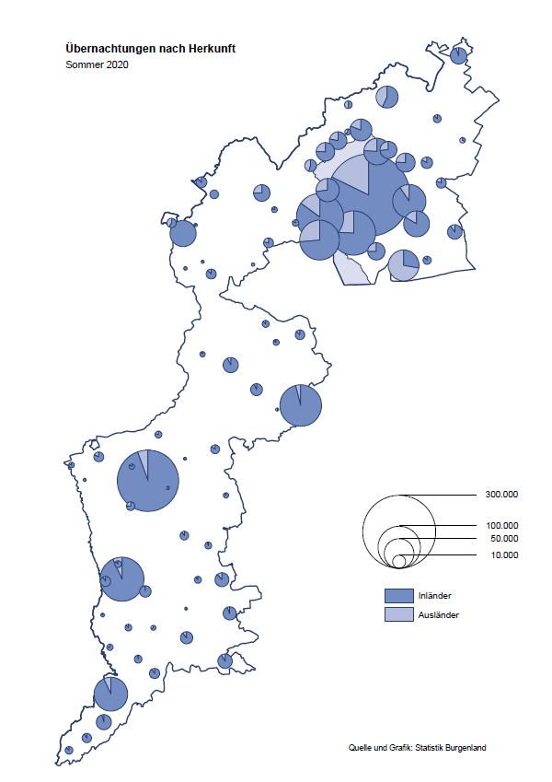

Bgld
Ankünfte nach Unterkunftsart |  |  |  |  |  |  |  | Übernachtungen nach Unterkunftsart |  |  |  |  |  |  |  | Daten für Grafik 2:
Sommer 2020 |  |  |  |  |  |  |  | Sommer 2020 |  |  |  |  |  |  |  |  | Monat | 2020 | 2019 | Ø 2009-2019 | 2019 | 2018 | 2017 | 2016 | 2015 | 2014 | 2013 | 2012 | 2011 | 2010 | 2009

Unterkunftsart | Ankünfte |  |  |  |  |  |  | Unterkunftsart | Übernachtungen |  |  |  |  |  |  |  |  | 2,213,472 | 3,144,232 | 2,972,916 | 3,144,232 | 3,050,564 | 3,092,657 | 3,084,025 | 2,914,691 | 2,912,637 | 2,853,243 | 2,938,655 | 2,933,357 | 2,911,034 | 2,866,984
 | Inländer |  | Ausländer |  | insgesamt |  |  |  | Inländer |  | Ausländer |  | insgesamt
 | 2019 | 2020 | 2019 | 2020 | 2019 | 2020 | % |  | 2019 | 2020 | 2019 | 2020 | 2019 | 2020 | % | Jänner | 1 | 145,353 | 142,561 | 136,069 | 142,561 | 145,246 | 145,386 | 144,674 | 134,038 | 133,981 | 132,179 | 136,230 | 128,519 | 131,684 | 122,258
 |  |  |  |  |  |  |  |  |  |  |  |  |  |  |  | Feber | 2 | 151,431 | 140,588 | 136,576 | 140,588 | 142,295 | 142,728 | 145,581 | 135,782 | 142,631 | 131,305 | 135,387 | 132,050 | 130,518 | 123,475
Burgenland | 563,365 | 523,506 | 172,762 | 78,269 | 736,127 | 601,775 | -18.3% | Burgenland | 1,549,867 | 1,537,919 | 558,239 | 309,339 | 2,108,106 | 1,847,258 | -12.4% | März | 3 | 64,358 | 163,253 | 154,900 | 163,253 | 168,732 | 155,317 | 173,021 | 148,988 | 147,200 | 164,265 | 148,907 | 139,865 | 155,416 | 138,932
Gewerbl. Beherbergungsbetrieb | 391,512 | 342,154 | 108,384 | 43,535 | 499,896 | 385,689 | -22.8% | Gewerbl. Beherbergungsbetrieb | 875,296 | 859,938 | 312,345 | 158,149 | 1,187,641 | 1,018,087 | -14.3% | April | 4 | 5,072 | 244,826 | 211,740 | 244,826 | 224,025 | 232,034 | 202,440 | 201,029 | 212,756 | 185,187 | 215,698 | 211,430 | 193,387 | 206,323
5/4-Stern | 228,169 | 190,023 | 60,239 | 20,811 | 288,408 | 210,834 | -26.9% | 5/4-Stern | 522,102 | 496,200 | 180,173 | 89,747 | 702,275 | 585,947 | -16.6% | Mai | 5 | 46,179 | 283,418 | 289,160 | 283,418 | 306,488 | 278,950 | 328,809 | 292,559 | 285,056 | 297,188 | 278,023 | 257,616 | 283,574 | 289,084
3-Stern | 134,259 | 124,453 | 40,835 | 17,752 | 175,094 | 142,205 | -18.8% | 3-Stern | 284,367 | 296,882 | 107,762 | 54,797 | 392,129 | 351,679 | -10.3% | Juni | 6 | 233,437 | 353,757 | 311,846 | 353,757 | 312,160 | 347,452 | 298,750 | 304,686 | 319,646 | 276,693 | 292,628 | 343,074 | 294,830 | 286,635
2/1-Stern | 29,084 | 27,678 | 7,310 | 4,972 | 36,394 | 32,650 | -10.3% | 2/1-Stern | 68,827 | 66,856 | 24,410 | 13,605 | 93,237 | 80,461 | -13.7% | Juli | 7 | 447,640 | 430,134 | 420,827 | 430,134 | 431,967 | 436,808 | 437,717 | 417,086 | 403,168 | 408,674 | 409,575 | 413,893 | 419,841 | 420,238
Privatquartier nicht auf Bauernhof | 26,068 | 27,752 | 8,871 | 4,940 | 34,939 | 32,692 | -6.4% | Privatquartier nicht auf Bauernhof | 62,103 | 71,206 | 32,200 | 21,076 | 94,303 | 92,282 | -2.1% | August | 8 | 546,671 | 513,292 | 504,983 | 513,292 | 486,508 | 503,565 | 510,434 | 483,048 | 494,104 | 488,499 | 519,743 | 517,405 | 525,560 | 512,657
Privatquartier auf Bauernhof | 13,296 | 13,246 | 4,669 | 2,194 | 17,965 | 15,440 | -14.1% | Privatquartier auf Bauernhof | 36,472 | 38,167 | 20,464 | 10,829 | 56,936 | 48,996 | -13.9% | September | 9 | 369,853 | 301,838 | 285,692 | 301,838 | 294,404 | 306,558 | 299,008 | 282,739 | 260,716 | 264,879 | 291,135 | 281,631 | 278,944 | 280,762
Campingplatz | 81,580 | 91,249 | 30,258 | 16,654 | 111,838 | 107,903 | -3.5% | Campingplatz | 240,744 | 285,996 | 94,204 | 57,990 | 334,948 | 343,986 | 2.7% | Oktober | 10 | 203,478 | 225,667 | 212,345 | 225,667 | 217,367 | 218,450 | 217,470 | 203,272 | 206,019 | 203,858 | 211,959 | 211,883 | 214,636 | 205,217
Kurheim der Sozialvers.träger | 2,067 | 1,854 | 8 | 6 | 2,075 | 1,860 | -10.4% | Kurheim der Sozialvers.träger | 57,784 | 47,770 | 152 | 149 | 57,936 | 47,919 | -17.3% | Nov | 11 |  | 193,867 | 174,715 | 193,867 | 183,958 | 181,241 | 179,370 | 171,475 | 171,477 | 179,421 | 179,009 | 165,174 | 163,604 | 153,273
Private und öffentliche Kurheime | 11,350 | 7,563 | 127 | 130 | 11,477 | 7,693 | -33.0% | Private und öffentliche Kurheime | 165,992 | 102,429 | 989 | 760 | 166,981 | 103,189 | -38.2% | Dez | 12 |  | 151,031 | 134,062 | 151,031 | 137,414 | 144,168 | 146,751 | 139,989 | 135,883 | 121,095 | 120,361 | 130,817 | 119,040 | 128,130
Jugendherberge | 5,936 | 2,096 | 2,282 | 411 | 8,218 | 2,507 | -69.5% | Jugendherberge | 18,336 | 4,972 | 4,135 | 649 | 22,471 | 5,621 | -75.0%
Ferienwohnung, Ferienhaus | 25,785 | 32,386 | 14,819 | 8,789 | 40,604 | 41,175 | 1.4% | Ferienwohnung, Ferienhaus | 80,835 | 115,331 | 83,929 | 55,654 | 164,764 | 170,985 | 3.8% | Überschrift1: | Übernachtungen im Burgenland 2015
Sonstige Unterkunft | 5,771 | 5,206 | 3,344 | 1,610 | 9,115 | 6,816 | -25.2% | Sonstige Unterkunft | 12,305 | 12,110 | 9,821 | 4,083 | 22,126 | 16,193 | -26.8% | Überschrift2: | im Vergleich zu 2015 und Ø 2005-2015

Übernachtungen im Sommer nach Unterkunftsarten
Übernachtungen nach Monaten
 |  |  |  |  |  |  |  |  |  |  |  |  |  |  |  | Daten für Grafik 1:
 |  |  |  |  |  |  |  |  |  |  |  |  |  |  |  |  | 2020 | 2019
 |  |  |  |  |  |  |  |  |  |  |  |  |  |  |  | 5/4-Stern | 585,947 | 702,275
 |  |  |  |  |  |  |  |  |  |  |  |  |  |  |  | 3-Stern | 351,679 | 392,129
 |  |  |  |  |  |  |  |  |  |  |  |  |  |  |  | 2/1-Stern | 80,461 | 93,237
 |  |  |  |  |  |  |  |  |  |  |  |  |  |  |  | Privatquartier | 141,278 | 151,239
 |  |  |  |  |  |  |  |  |  |  |  |  |  |  |  | Campingplatz | 343,986 | 334,948
 |  |  |  |  |  |  |  |  |  |  |  |  |  |  |  | Kurheim, Erhol. | 151,108 | 224,917
 |  |  |  |  |  |  |  |  |  |  |  |  |  |  |  | Sonst. Unterk. | 192,799 | 209,361

 |  |  |  |  |  |  |  |  |  |  |  |  |  |  |  | Kontrolle | 1,847,258 | 2,108,106

6 |  |  |  |  |  |  |  |  | 7

Gemeinde20
Die 20 Gemeinden mit den meisten Übernachtungen
Sommer 2020

Gemeinde | Ankünfte |  |  | Übernachtungen
 | 2019 | 2020 | % | 2019 | 2020 | %

Podersdorf am See | 126,858 | 119,813 | -5.6% | 389,429 | 377,861 | -3.0%
Bad Tatzmannsdorf | 50,825 | 49,576 | -2.5% | 249,599 | 210,485 | -15.7%
Rust | 50,634 | 44,496 | -12.1% | 129,340 | 125,212 | -3.2%
Illmitz | 35,900 | 32,259 | -10.1% | 121,360 | 109,970 | -9.4%
Stegersbach | 44,986 | 37,937 | -15.7% | 120,308 | 107,466 | -10.7%
Lutzmannsburg | 55,097 | 36,860 | -33.1% | 133,406 | 96,787 | -27.4%
Mörbisch am See | 34,715 | 27,683 | -20.3% | 103,305 | 88,224 | -14.6%
Jennersdorf | 24,421 | 25,328 | 3.7% | 55,982 | 63,201 | 12.9%
Frauenkirchen | 33,659 | 25,783 | -23.4% | 68,768 | 61,923 | -10.0%
Pamhagen | 12,093 | 9,649 | -20.2% | 60,632 | 52,791 | -12.9%
Neusiedl am See | 19,144 | 14,815 | -22.6% | 42,616 | 39,786 | -6.6%
Bad Sauerbrunn | 7,556 | 3,775 | -50.0% | 61,724 | 37,810 | -38.7%
Sankt Andrä am Zicksee | 7,572 | 6,967 | -8.0% | 45,966 | 37,375 | -18.7%
Oggau am Neusiedler See | 9,524 | 9,277 | -2.6% | 29,384 | 30,037 | 2.2%
Parndorf | 27,970 | 16,471 | -41.1% | 37,990 | 27,046 | -28.8%
Jois | 13,148 | 9,295 | -29.3% | 31,191 | 26,648 | -14.6%
Gols | 9,871 | 8,791 | -10.9% | 20,062 | 20,152 | 0.4%
Purbach am Neusiedler See | 8,768 | 7,206 | -17.8% | 21,802 | 18,703 | -14.2%
Breitenbrunn | 6,265 | 5,711 | -8.8% | 15,386 | 17,263 | 12.2%
Apetlon | 3,575 | 4,613 | 29.0% | 15,726 | 16,401 | 4.3%

Die 10 Gemeinden mit den meisten Übernachtungen im Sommer
 |  |  |  |  |  |  |  | Daten für Grafik: | 2019 | 2020 | 2019 | 2020
 |  |  |  |  |  |  | 1 | Podersdorf am See | 389,429 | 377,861 | 57.6 | 68.3
 |  |  |  |  |  |  | 2 | Bad Tatzmannsdorf | 249,599 | 210,485 | 36.9 | 38.0
 |  |  |  |  |  |  | 3 | Rust | 129,340 | 125,212 | 19.1 | 22.6
 |  |  |  |  |  |  | 4 | Illmitz | 121,360 | 109,970 | 18.0 | 19.9
 |  |  |  |  |  |  | 5 | Stegersbach | 120,308 | 107,466 | 17.8 | 19.4
 |  |  |  |  |  |  | 6 | Lutzmannsburg | 133,406 | 96,787 | 19.7 | 17.5
 |  |  |  |  |  |  | 7 | Mörbisch am See | 103,305 | 88,224 | 15.3 | 15.9
 |  |  |  |  |  |  | 8 | Jennersdorf | 55,982 | 63,201 | 8.3 | 11.4
 |  |  |  |  |  |  | 9 | Frauenkirchen | 68,768 | 61,923 | 10.2 | 11.2
 |  |  |  |  |  |  | 10 | Pamhagen | 60,632 | 52,791 | 9.0 | 9.5
 |  |  |  |  |  |  |  | restliche Gemeinden | 675,977 | 553,338 | 100.0 | 100.0

 |  |  |  |  |  |  |  | Insgesamt | 2,108,106 | 1,847,258

16

